Udziały
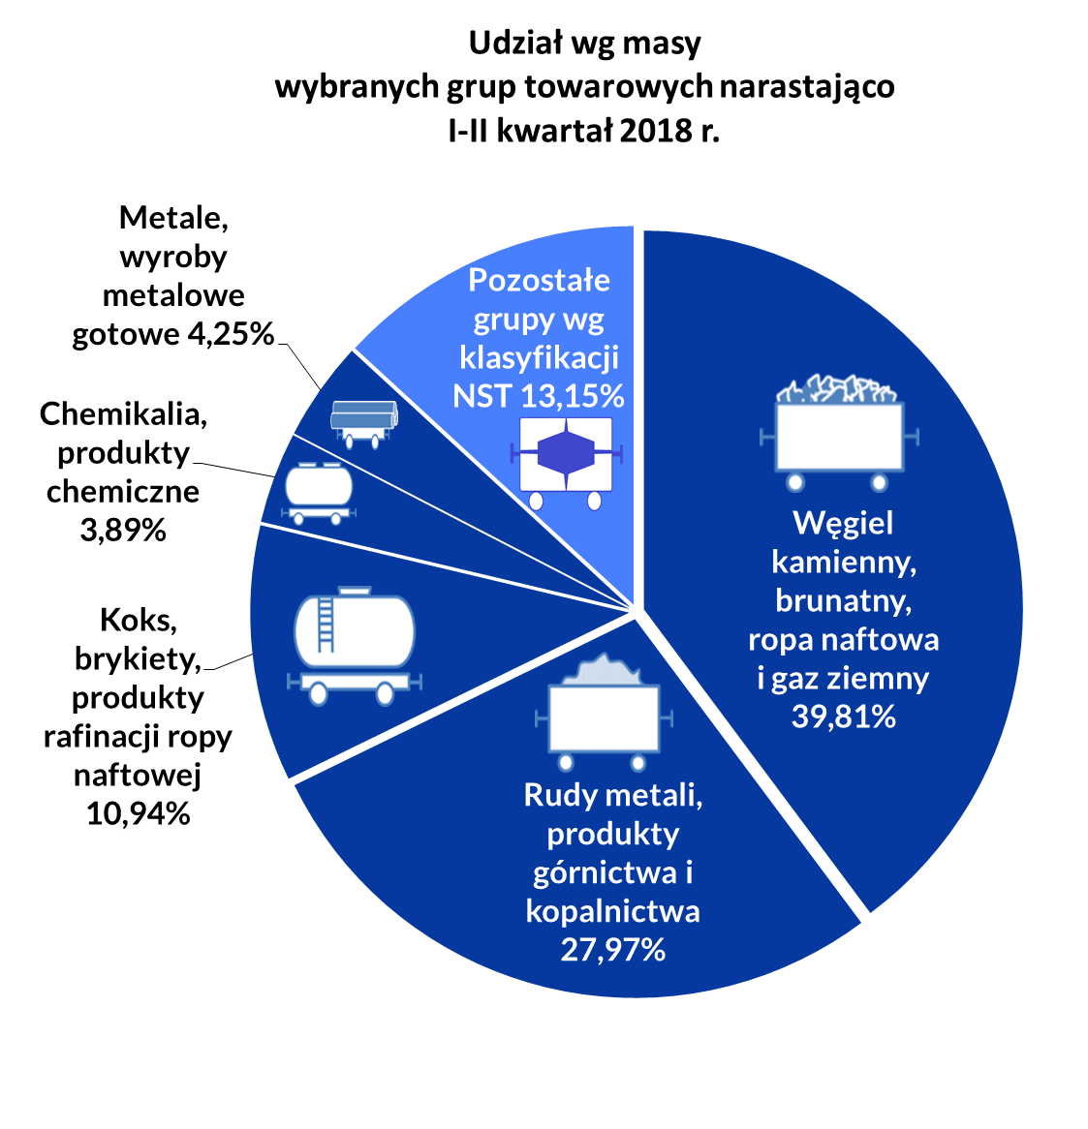
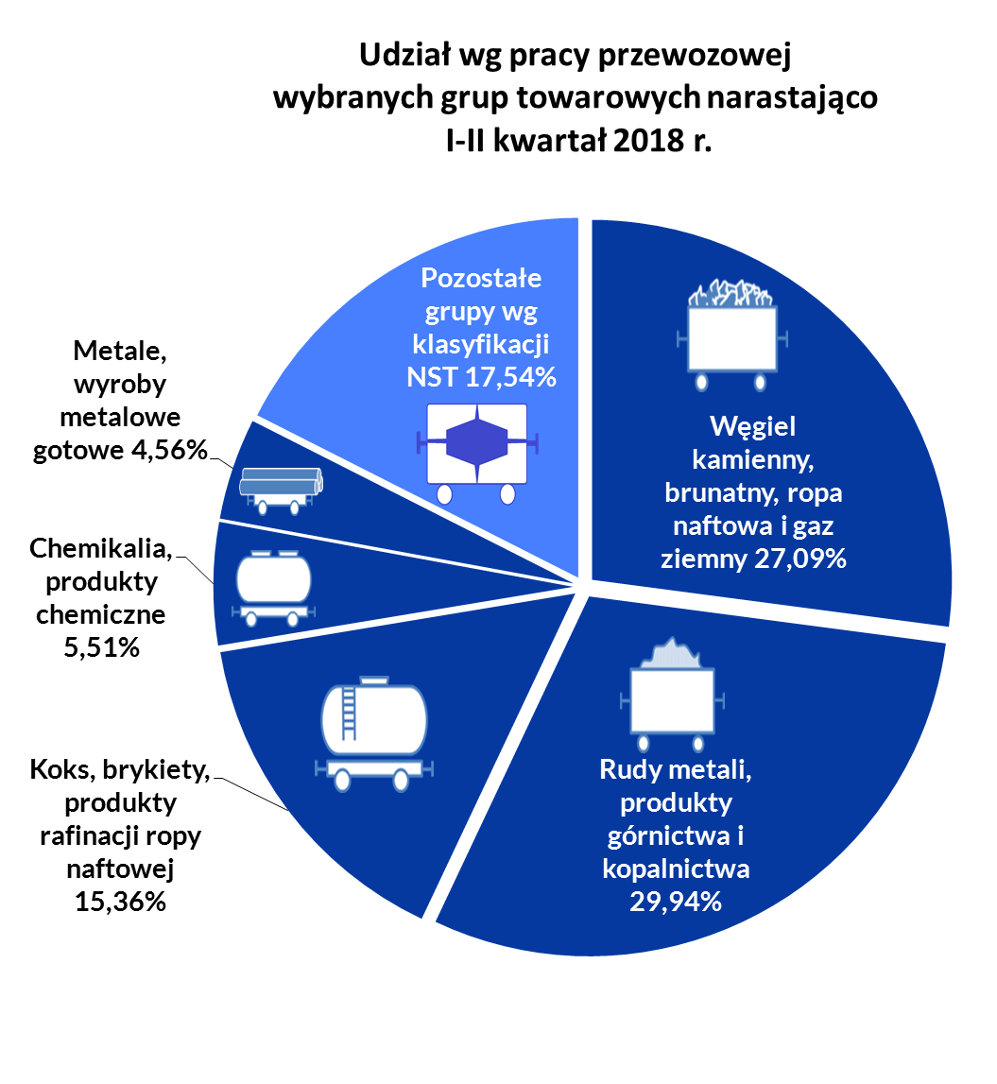
Udział wg masy wybranych grup towarowych narastająco I kwartał 2018 r.

Grupy towarowe | I kw. 2018 | I-II kw. 2018 | I-III kw. 2018 | I-IV kw. 2018 | 2017
Węgiel kamienny, brunatny, ropa naftowa i gaz ziemny | 41.02% | 39.81% |  |  | 40.47%
Rudy metali, produkty górnictwa i kopalnictwa | 27.28% | 27.97% |  |  | 25.95%
Koks, brykiety, produkty rafinacji ropy naftowej | 10.81% | 10.94% |  |  | 11.50%
Chemikalia, produkty chemiczne | 3.87% | 3.89% |  |  | 4.09%
Metale, wyroby metalowe gotowe | 4.17% | 4.25% |  |  | 3.97%
Pozostałe grupy wg klasyfikacji NST | 12.85% | 13.15% |  |  | 14.03%

Udział wg pracy przewozowej wybranych grup towarowych narastająco I kwartał 2018 r.

Grupy towarowe | I kw. 2018 | I-II kw. 2018 | I-III kw. 2018 | I-IV kw. 2018 | 2017
Węgiel kamienny, brunatny, ropa naftowa i gaz ziemny | 28.25% | 27.09% |  |  | 27.50%
Rudy metali, produkty górnictwa i kopalnictwa | 29.20% | 29.94% |  |  | 27.59%
Koks, brykiety, produkty rafinacji ropy naftowej | 15.10% | 15.36% |  |  | 16.03%
Chemikalia, produkty chemiczne | 5.44% | 5.51% |  |  | 5.74%
Metale, wyroby metalowe gotowe | 4.59% | 4.56% |  |  | 4.48%
Pozostałe grupy wg klasyfikacji NST | 17.41% | 17.54% |  |  | 18.66%

żródło UTK

Średnia odległość przewozu
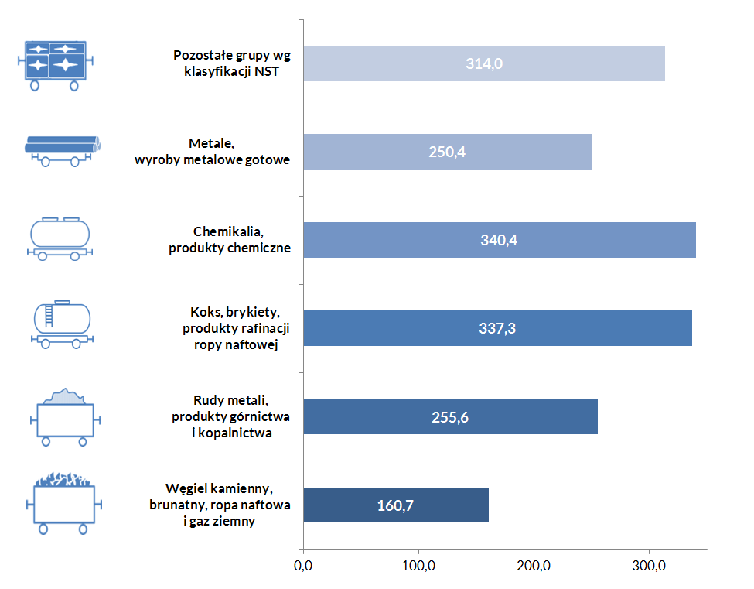
Średnia odległość przewozu dla grup towarowych
 |  |  |  |  | Średnia odległość przewozu 1 tony w danej grupie towarowej w II kwartale 2018 km
Grupy towarowe | I kwartał | II kwartał | III kwartał | IV kwartał
ogółem | 231.9 | 239.0
Węgiel kamienny, brunatny, ropa naftowa i gaz ziemny | 159.7 | 160.7
Rudy metali, produkty górnictwa i kopalnictwa | 248.2 | 255.6
Koks, brykiety, produkty rafinacji ropy naftowej | 323.9 | 337.3
Chemikalia, produkty chemiczne | 326.1 | 340.4
Metale, wyroby metalowe gotowe | 255.2 | 250.4
Pozostałe grupy wg klasyfikacji NST | 314.2 | 314.0

źródło: UTK

